상품제안서
대나무 데스크 오거나이저 BB-106 | 상품코드: S05778

 |  |  |  |  |  |  | 02-713-8555 | www.synergygift.co.kr
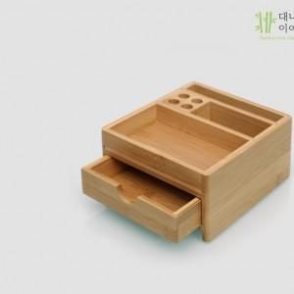

【상세/제작정보】 | 미니 서랍, 문구 소품 수납, 데스크 용품

【인쇄/포장옵션】 | 실크, 레이저 / 포장지포장

【공급단가】 | 수량 | 50~ | 100~ | 300~ | 500~ | 1,000~
*VAT별도 | 단가 | 9,750원 | 8,760원 | 8,240원 | 7,370원 | 7,240원

【상품 URL】 | https://www.synergygift.co.kr:443/src/goods_detail.php?gdno=4158

